elektrozařízení
ROZPOČET ELEKTROZAŘÍZENÍ

ozn. | popis | rozměr | specifikace | jednotková cena | SO 01 | SO 02 | SO03 | celková cena
Pr | pračka | cca 600x600x850 | automatická pračka s předním plněním, samostatně stojící, energeticky úsporná, rychlý program, odložený start, přidání prádla dětská pojistka, zvukový signál ukončení parní program otáčky min 1400ot/min inventorový motor | 0 Kč | 1 | 1 | 1 | 0 Kč
Su | sušička | cca 600x660x850 | sušička prádla kondenzační, samostatně stojící inventorový motor a kompresor energeticky úsporná odložený start, vnitřní osvětlení, dětská pojistka, zvukový signál, kapacita 9kg | 0 Kč | 1 | 1 | 1 | 0 Kč
Chl1 | chladnička SO01 | š. 600 x hl. 670 x v. max 2000 | chladnička s mrazničkou samostatně stojící energeticky úsporná no frost - nemusí se odmrazovat | 0 Kč | 1 | 0 | 0 | 0 Kč
Chl3 | chladnička SO02 a SO03 | š. 600 x hl. max 580 x v. max 2050 | chladnička s mrazničkou samostatně stojící energeticky úsporná no frost - nemusí se odmrazovat | 0 Kč | 0 | 1 | 1 | 0 Kč
PC | PC+monitor |  | PC stolní, 16Gb RAM, SSD 512GB, bez mechaniky, 4xUSB, nejnovější OS, grafická karta integrovaná počet jader procesoru min 4 vč. chladniče, F min 2,5 GHz, vč. Myši a klávesnice Monitor LCD Full HD, 21,5", 16:9 rozlišení 1920x1080px, IPS displej zabudované reproduktory, konektory HDMI, USB | 0 Kč | 1 | 0 | 0 | 0 Kč
Mon | monitor + držák | 28" | Monitor LCD Full HD, 21,5", 16:9 rozlišení 1920x1080px, IPS displej zabudované reproduktory, konektory HDMI, USB | 0 Kč | 1 | 0 | 0 | 0 Kč
Tv | televize + držák | 121cm(48" ) | 4K ULTRA HD, DVB-T2/S2/C, Dolby Vision OLED, Wifi, USB, HDMI, bluetooth přednastavené aplikace, párování s mobilním zař. vč držáku na stěnu - dle vybraného typu TV držák kovový, fixní | 0 Kč | 1 | 1 | 1 | 0 Kč
MW | mikrovlnka TV16 a TV5 | 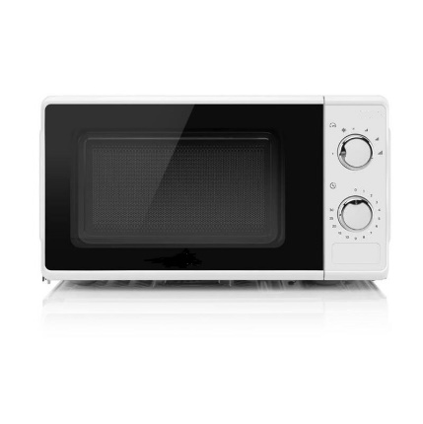 cca 44,6 x 33,6 x 24,3cm | mikrovlnná trouba • mechanické ovládání • výkon 700 W • objem 17 litrů • průměr otočného talíře 24,5 cm • 6 stupňů výkonu • funkce časovače • funkce rozmrazování • bezpečnostní pojistka bílá | 0 Kč | 1 | 1 | 1 | 0 Kč
 |  |  |  |  |  |  |  | 0 Kč

